Sheet1
 |  | PT. Solusi Edukasi Gemilang
 |  | 18 Office Park Building, 21th floor Unit C, Jl. TB. Simatupang No. 18, Kec. Pasar Minggu, Jakarta Selatan, Indonesia.
 |  | management@compasspubindonesia.com

Nomor |  | QU1020425
Tanggal |  | 2025-09-04
Perihal |  | Penawaran Harga

Kepada
Yth.
Katharina Namaina Wotan
SMP Yuwati Bhakti
Jl. Suryakencana No. 39, Cikole, Kota Sukabumi, Jawa Barat, Indonesia. 43114
No. Telp: 0266228030

Dengan hormat,
kami tampilkan Daftar Harga terbaru untuk beberapa judul buku/barang sebagai berikut:

No. | Nama Barang |  | ISBN | Harga/Unit (Rp.) | Disc (%) | Harga Net (Rp.)
1 | Odyssey Student Book & Workbook 1 |  | 9781685911492 | Rp150,000 | 30.0% | Rp105,000
2 | Odyssey Student Book & Workbook 2 |  | 9781685911515 | Rp150,000 | 30.0% | Rp105,000
3 | Odyssey Student Book & Workbook 3 |  | 9781685911539 | Rp150,000 | 30.0% | Rp105,000
 |  |  |  | Total (Rp.) | Rp315,000

Syarat Penawaran
1. Cara Pembayaran :
Pembayaran dapat dilakukan dengan transfer via
BCA - PT Solusi Edukasi Gemilang : 4685015898
2. Tidak berlaku sistem RETUR

Mohon segera konfirmasi apakah anda akan melakukan pemesanan pada judul buku/barang diatas.
Dengan senang hati kami akan menghubungi anda jika diperlukan informasi lebih lanjut terkait pemesanan.
Jika anda setuju, silakan ajukan judul buku/barang dan jumlah yang hendak dipesan.

Terima kasih atas perhatian dan kepercayaan anda.


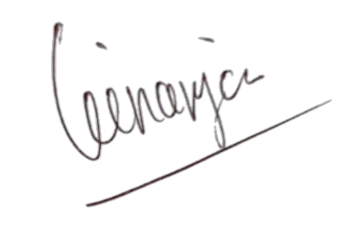
Hormat kami, |  |  |  |  |  | Disetujui oleh,

Angga Ginanjar |  |  |  |  |  | Katharina Namaina Wotan
Country Manager - PT Solusi Edukasi Gemilang |  |  |  |  |  | SMP Yuwati Bhakti

